Order April 2017
 | Veškeré údaje zapisujte | Jméno a příjmení:
 | pouze do žlutých polí
 |  | Email:

 | Celkem kusů: | 0
Order Form Spark 1/87 April 2017
Ref | Description | Quantity
87S139 | Porsche 919 Hybrid - HY n.1 Le Mans 2016
 | T. Bernhard - M. Webber - B. Hartley
 | 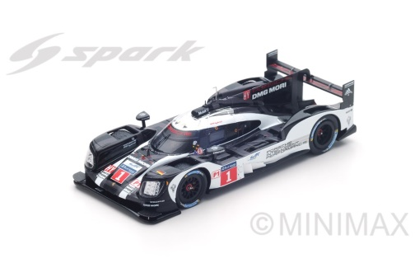
87LM16 | Porsche 919 Hybrid - HY n.2 Winner Le Mans 2016
 | R. Dumas - N. Jani - M. Lieb
 | 